Sheet1
La empresa actualmente cuenta con dos líneas de producción que elaboran dos tipos de cafés.
La primera de ellas es la de café “Presto” con una capacidad de 37 sacos diarios (1 tonelada),
requiere 120 minutos y se emplean 5 kg de materia prima. Por otro lado, la línea encargada
de elaborar café “Musum” produce 65 sacos, con una demanda de 160 minutos y 10 kg de
materia prima. Como directriz de gerencia general no se pueden producir menos de 120
sacos, de lo contrario la capacidad ociosa de la planta generaría pérdidas. Las jornadas
laborales son de 450 minutos diarios y únicamente se cuenta con un reabasto de 25 kg de
materia prima diario. Cada saco de café Presto genera una ganancia de $85; mientras que los
sacos de café Musum generan una ganancia de $95. ¿Cuántas toneladas de cada café se
deberán de producir diariamente? ¿Cuál sería el beneficio máximo? ¿Tenemos sobrantes en
la capacidad de producción diaria en minutos o en la materia prima que se emplea? ¿Qué
comentarios se tienen al respecto?

 | Objetivo
 | Maximizar ganancias

 | Variables del juego
 | X | Es una produccion de Presto
 | Y | Es una produccion de Musum

 | Ecuacion de ganancias
 | 85x + 95Y
 | Zmax = 85x + 95y

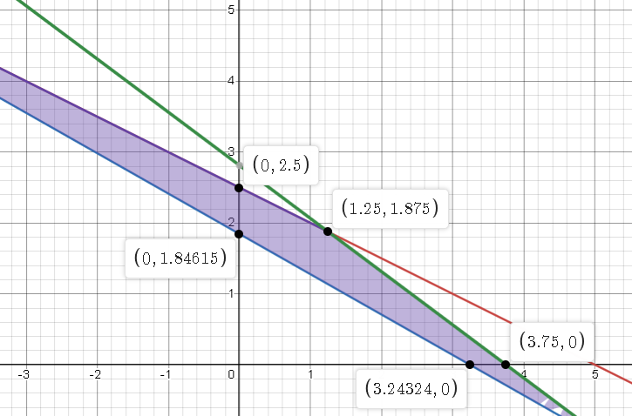
LINK: https://www.desmos.com/calculator/ywvyozhrn0 | Cuadreo de variables
 | Datos | tiempo | produccion | materia Prima
 | X | 120 | 37 sacos | 5kg
 | Y | 160 | 65 sacos | 10kg
 | total | 450 | 120 | 25
 | Restricciones
 | que la suma de ambos tiempos sea menor a 450
 | 120x + 160y <= 450
 | Que la suma de ambos producciones sea mayor a 120
 | 37X +65 Y >= 120
 | 5x + 10y <=25

 | Solucion
 | x | y | Zmax
 | 0 | 2.5 | 237.5
 | 0 | 1.84 | 174.8
 | 1.25 | 1.87 | 283.9
 | 3.24 | 0 | 275.4
 | 3.75 | 0 | 318.75

